每周更新
提货状态 | (全部)
询价状态 询价需求人填写 | (全部)

站点 | 货运方式 | 配送地址（仓库） | 求和项:箱数 | 求和项:实重 | 求和项:泡重 | 求和项:立方
(空白) | (空白) | (空白)
US | 海运 | IND9 | 7 | 131.7 | 110.76 | 0.65
总计 |  |  | 7 | 131.7 | 110.76 | 0.65

 |  | 询价之前 筛选 未提货未询价部分的【注意事项】， 查看是否有需要注意的 如：指定发xxx渠道/发xxx货代等 |  |  |  |  |  |  |  |  |  | 空运渠道，若有分泡，且泡重>实重，则计费重=实重*50%+泡重*50% 空运渠道有分泡如下： 美通：美国、欧洲、英国 速十：美国 原飞航：美国

询价日期 | 站点 | 货运方式 | 仓库 | 箱数 | 实重 | 泡重 | 预估计费重 | 立方 | 邮编 | 是否偏远仓 | 物流商 | 物流方式（名称同物流价卡） | 时效 | 备注 | 询价格式 | 截图（方便后续对账） | 询价前单价 | 询价前总价 | 询价后单价 | 询价后总价 | 单价减免 | 总价减免
2023-09-04 | DE | 空运 | HAJ1 | #N/A | #N/A | #N/A | #N/A | #N/A | 38350 | 否 | 美通 | 欧洲空派A-VAT | 6-10个自然日提取 |  | #N/A | 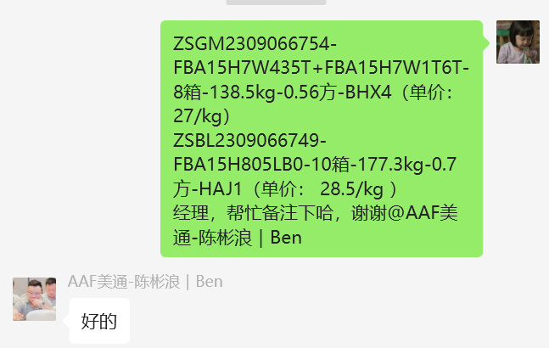 | 29.5 | #N/A | 28.5 | #N/A | -1 | #N/A
2023-09-04 | UK | 空运 | BHX4 | #N/A | #N/A | #N/A | #N/A | #N/A | CV5 9PF | 否 | 美通 | 英国空派G-VAT递延 | 7-10个自然日提取，DPD派送1-2个工作日 |  | #N/A |  | 27.5 | #N/A | 27 | #N/A | -0.5 | #N/A

2024-04-03 | DE | 空运 | WRO5 | #N/A | #N/A | #N/A | #N/A | #N/A | 06126 | 否 | 美通 | 欧洲空派A-VAT |  |  | #N/A | 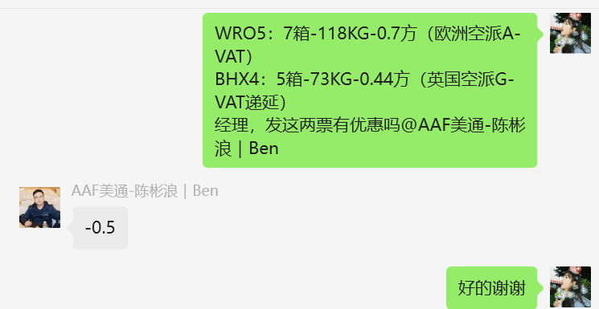 | 48 | #N/A | 47.5 | #N/A | -0.5 | #N/A
2024-04-03 | UK | 空运 | BHX4 | #N/A | #N/A | #N/A | #N/A | #N/A | CV5 9PF | 否 | 美通 | 英国空派G-VAT递延 |  |  | #N/A |  | 41.5 | #N/A | 41 | #N/A | -0.5 | #N/A
 |  |  |  |  |  |  |  |  |  |  |  |  |  |  |  |  |  |  |  |  |  | 0
2024-04-03 | DE | 空运 | WRO5 | #N/A | #N/A | #N/A | #N/A | #N/A | 06126 | 否 | 美通 | 欧洲空派A-VAT |  |  | #N/A | 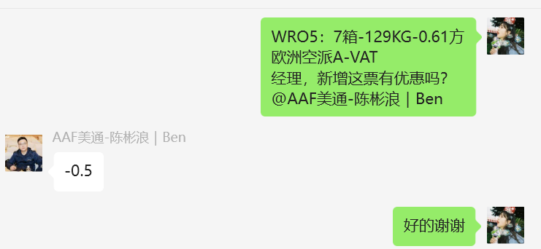 | 48 | #N/A | 47.5 | #N/A | -0.5 | #N/A

2024-04-03 | US | 空运 | MGE1 | #N/A | #N/A | #N/A | #N/A | #N/A | 30517-3002 | 否 | 九方 | 美国空派普货包税(快递派) |  |  | #N/A |  | 50 | #N/A |  | #N/A | -50 | #N/A

2024-04-15 | CA | 空运 | YYZ7 | #N/A | #N/A | #N/A | #N/A | #N/A | L7E 4L8 | 否 | 美通 | 加拿大空派-C1 |  |  | #N/A |  | 50 | #N/A |  | #N/A | -50 | #N/A
2024-04-15 | CA | 空运 | YYZ7 | #N/A | #N/A | #N/A | #N/A | #N/A | L7E 4L8 | 否 | 美通 | 加拿大空派普货快线-C1K线 |  |  | #N/A |  | 53 | #N/A |  | #N/A | -53 | #N/A
2024-04-15 | CA | 空运 | YYZ7 | #N/A | #N/A | #N/A | #N/A | #N/A | L7E 4L8 | 否 | 德速 | 加拿大空派专线(包税) /体积除6000 |  |  | #N/A |  | 54 | #N/A |  | #N/A | -54 | #N/A
2024-04-15 | CA | 空运 | YYZ7 | #N/A | #N/A | #N/A | #N/A | #N/A | L7E 4L8 | 否 | 九方 | 加拿大空派普货包税 | 加西3区 |  | #N/A |  | 47.5 | #N/A | 47 | #N/A | -0.5 | #N/A
2024-04-15 | CA | 空运 | YYZ7 | #N/A | #N/A | #N/A | #N/A | #N/A | L7E 4L8 | 否 | 原飞航 | 温哥华空派 CA-A-YVR01 |  |  | #N/A |  | 47 | #N/A |  | #N/A | -47 | #N/A

2024-04-15 | CA | 海运 | YYZ7 | #N/A | #N/A | #N/A | #N/A | #N/A | L7E 4L8 | 否 | 速十 | 加拿大海空联运特快线 |  |  | #N/A |  | 30 | #N/A | 30 | #N/A | 0 | #N/A

